Sheet1
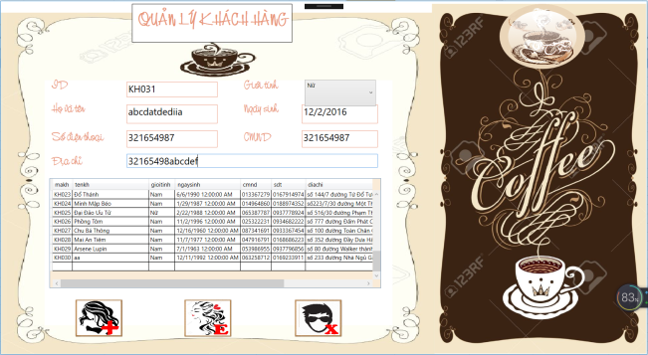
STT | Màn hình test | Tên chức năng test | Input | Output | status | hình ảnh (nếu có)
1 | QLKhachHang.xaml | add khách hàng mới với ID: KH031 |  | hệ thống báo mã khách hàng trùng hoặc đã từng có | Fail vì chưa tiện dụng, phải có danh sách các khách hàng đã xóa cho nhân viên dễ add ID mới

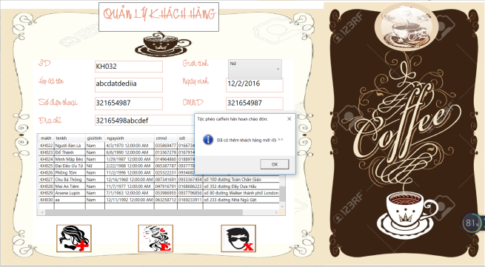
1.2 |  | add khách hàng mới với ID: KH032 |  | thông báo add thành công và khách hàng mới được hiện trên datagrid view đúng thông tin | success

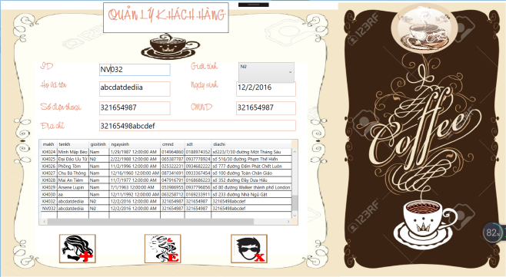
1.3 |  | add khách hàng mới với ID: NV032 |  | thông báo add thành công và khách hàng mới được hiện trên datagrid view đúng thông tin | Fail vì add sai ID khách hàng nhưng vẫn chưa add WTFFFF??!?

1.4 |  | 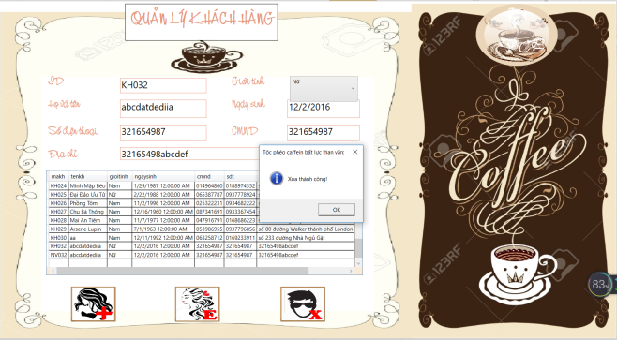 xóa khách hàng với ID: KH032 |  | thông báo xóa thành công và cập nhật lại datagrid | success

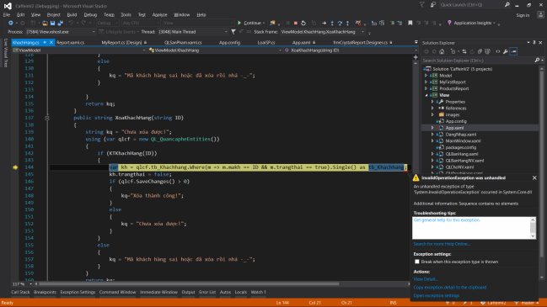
1.5 |  | 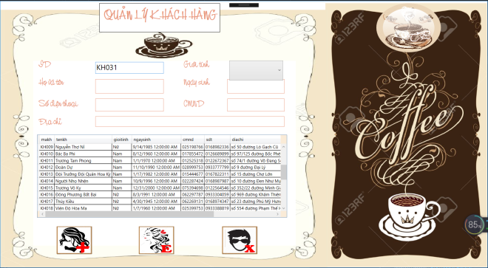 xóa khách hàng với ID: KH031 |  | bung hẳn ra code | Fail
 |  |  |  | những khách hàng nào đã từng xóa, khi nhập ID để xóa lại thì bị lỗi
 |  |  |  | đáng lý ra phải thông báo là đã xóa, hoặc không tồn tại để xóa

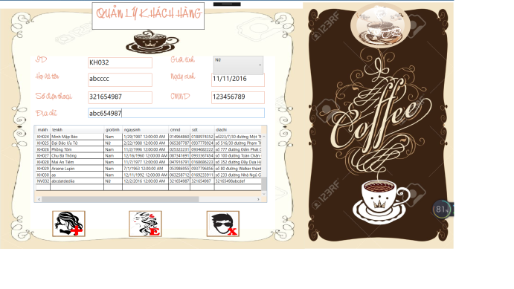
1.6 |  | edit khách hàng với ID: KH032 (ID đã bị xóa) |  | bung hẳn ra code | 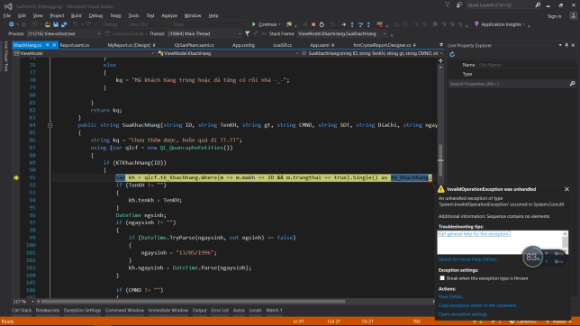 Fail

1.7 |  | edit khách hàng với ID: KH001. Giới tính nữ |  | Thông báo sửa thành công, cập nhật lại datagrid | success
1.8 |  | edit khách hàng với ID: KH001. tên: Lệnh hồ xung sức |  | Thông báo sửa thành công, cập nhật lại datagrid | success
1.9 |  | edit khách hàng với ID: KH001. Sửa lại sđt |  | Thông báo sửa thành công, cập nhật lại datagrid | success
1,10 |  | edit khách hàng với ID: KH001. Sửa lại cmnd |  | Thông báo sửa thành công, cập nhật lại datagrid | success
1,11 |  | edit khách hàng với ID: KH001. Sửa lại địa chỉ |  | Thông báo sửa thành công, cập nhật lại datagrid | success
1,12 |  | edit khách hàng với ID: KH001. sửa lại ngày sinh |  | Thông báo sửa thành công, cập nhật lại datagrid | success
1,13 |  | edit khách hàng với ID: KH001. sửa lại ngày sinh là: 11/10/2018 |  | Thông báo sửa thành công, cập nhật lại datagrid | Fail (vì năm sinh phải nhỏ hơn hoặc bằng năm sinh của hệ thống)

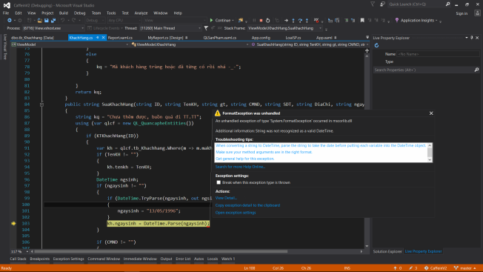
1,14 |  | edit khách hàng với ID: KH001. sửa lại ngày sinh là: 31/1/2018 |  | bung lỗi | Fail (vì trên hệ thống là: month/day/year)

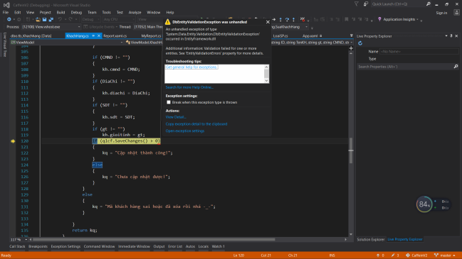
1,15 |  | edit khach hang voi ID: KH001. sua cmnd thiet la nhieu ky tu |  | bung lỗi | Fail phai rang buoc ky tu cho cmnd

